6 都道府県人口
6 都道府県人口

 | 時点 2024(R6)年10月1日（毎年）
 | 単位 千人 |  |  |  |  |  |  |  | 偏差値 |  | 63.0
順位 |  | 都道府県名 |  | 数 値 |  |  | 順位 | 都道府県名 |  | 数 値

 |  | 0 | 全 国 |  | 123,802 | 0.0 | 24 | 0 | 鹿児島 |  | 1,532 | 0
1 |  | 0 | 東 京 |  | 14,178 | 0.0 | 25 | 0 | 沖 縄 |  | 1,466 | 0
2 |  | 0 | 神奈川 |  | 9,225 | 0.0 | 26 | 0 | 滋 賀 |  | 1,402 | 0
3 |  | 0 | 大 阪 |  | 8,757 | 0.0 | 27 | 0 | 奈 良 |  | 1,285 | 0
4 |  | 0 | 愛 知 |  | 7,460 | 0.0 | 28 | 0 | 山 口 |  | 1,281 | 0
5 |  | 0 | 埼 玉 |  | 7,332 | 0.0 | 29 | 0 | 愛 媛 |  | 1,276 | 0
6 |  | ◎ | 千 葉 |  | 6,251 | 0.0 | 30 | 0 | 長 崎 |  | 1,252 | 0
7 |  | 0 | 兵 庫 |  | 5,337 | 0.0 | 31 | 0 | 青 森 |  | 1,165 | 0
8 |  | 0 | 福 岡 |  | 5,092 | 0.0 | 32 | 0 | 岩 手 |  | 1,145 | 0
9 |  | 0 | 北海道 |  | 5,043 | 0.0 | 33 | 0 | 石 川 |  | 1,098 | 0
10 |  | 0 | 静 岡 |  | 3,527 | 0.0 | 34 | 0 | 大 分 |  | 1,085 | 0
11 |  | 0 | 茨 城 |  | 2,806 | 0.0 | 35 | 0 | 宮 崎 |  | 1,033 | 0
12 |  | 0 | 広 島 |  | 2,714 | 0.0 | 36 | 0 | 山 形 |  | 1,011 | 0
13 |  | 0 | 京 都 |  | 2,520 | 0.0 | 37 | 0 | 富 山 |  | 997 | 0
14 |  | 0 | 宮 城 |  | 2,248 | 0.0 | 38 | 0 | 香 川 |  | 917 | 0
15 |  | 0 | 新 潟 |  | 2,099 | 0.0 | 39 | 0 | 秋 田 |  | 897 | 0
16 |  | 0 | 長 野 |  | 1,987 | 0.0 | 40 | 0 | 和歌山 |  | 880 | 0
17 |  | 0 | 岐 阜 |  | 1,916 | 0.0 | 41 | 0 | 山 梨 |  | 791 | 0
18 |  | 0 | 群 馬 |  | 1,890 | 0.0 | 42 | 0 | 佐 賀 |  | 788 | 0
19 |  | 0 | 栃 木 |  | 1,885 | 0.0 | 43 | 0 | 福 井 |  | 739 | 0
20 |  | 0 | 岡 山 |  | 1,831 | 0.0 | 44 | 0 | 徳 島 |  | 685 | 0
21 |  | 0 | 福 島 |  | 1,743 | 0.0 | 45 | 0 | 高 知 |  | 656 | 0
22 |  | 0 | 三 重 |  | 1,711 | 0.0 | 46 | 0 | 島 根 |  | 642 | 0
23 |  | 0 | 熊 本 |  | 1,697 | 0.0 | 47 | 0 | 鳥 取 |  | 531 | 0
都道府県人口
北海道 | 5,043
青 森 | 1,165
岩 手 | 1,145
宮 城 | 2,248
秋 田 | 897
山 形 | 1,011
福 島 | 1,743
茨 城 | 2,806
栃 木 | 1,885
群 馬 | 1,890
埼 玉 | 7,332
千 葉 | 6,251
東 京 | 14,178
神奈川 | 9,225
新 潟 | 2,099
富 山 | 997
石 川 | 1,098
福 井 | 739
山 梨 | 791
長 野 | 1,987
岐 阜 | 1,916
静 岡 | 3,527
愛 知 | 7,460
三 重 | 1,711
滋 賀 | 1,402
京 都 | 2,520
大 阪 | 8,757
兵 庫 | 5,337
奈 良 | 1,285
和歌山 | 880
鳥 取 | 531
島 根 | 642
岡 山 | 1,831
広 島 | 2,714
山 口 | 1,281
徳 島 | 685
香 川 | 917
愛 媛 | 1,276
高 知 | 656
福 岡 | 5,092
佐 賀 | 788
長 崎 | 1,252
熊 本 | 1,697
大 分 | 1,085
宮 崎 | 1,033
鹿児島 | 1,532
沖 縄 | 1,466

東京は14,178千人

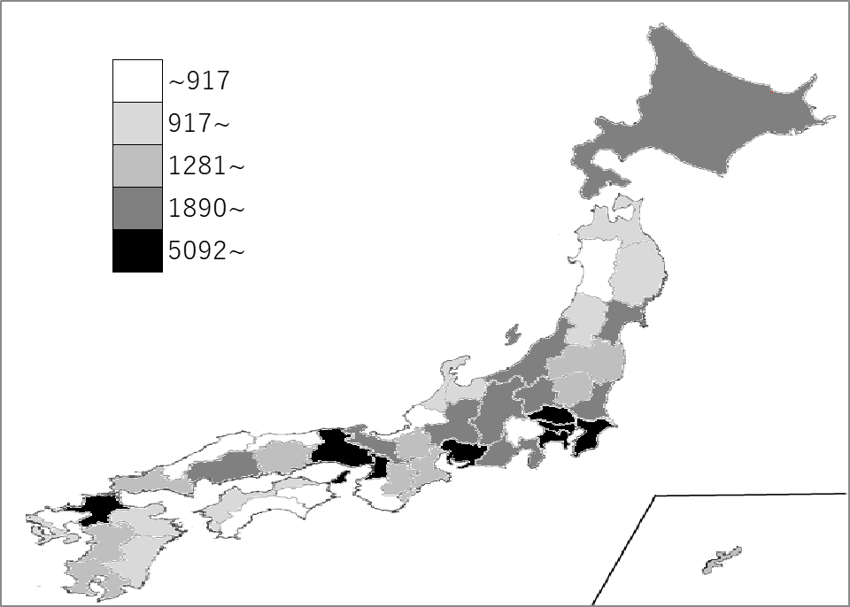
千葉県の推移
令和2年 | 6284 | 6
令和3年 | 6275 | 6
令和4年 | 6266 | 6
令和5年 | 6257 | 6
令和6年 | 6251 | 6

《備 考》 ・資料出所 総務省統計局「人口推計年報－2024年10月1日現在推計人口－」 ・参 考 全国に占める千葉県の人口の割合は、5.0％。 ＊推移グラフの令和2年の数値は、総務省統計局「令和2年国勢調査」の数値です。

